表紙・要項
Futures | フュ－チャ－ズカップ平川杯 |  |  |  | 4 | 年生大会
Cup

 | 4th-grade tournament |  |  | NTFC.F | 8 | 人制

 | 開催日 |  | 2026年9月22日（火曜祝日）

 |  |  | 午前8時30分 キックオフ （雨天中止）

 | 会場 |  | 桂中学校グランド
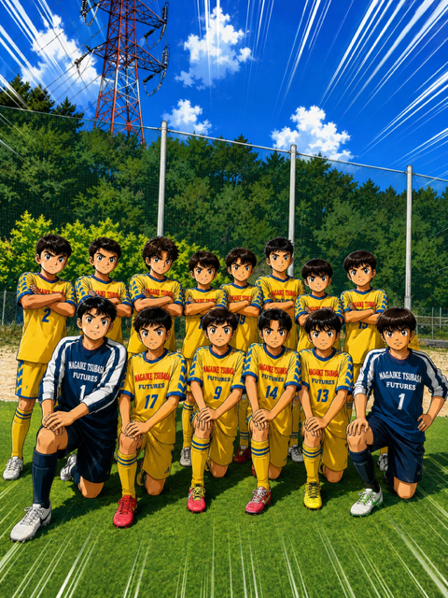

参加チ－ム
Ａ－１ |  | 久宝寺 | JSC |  | Ｂ－１ |  | 玉手 | FC
Ａ－２ |  | 加美小 | スフィーダ |  | Ｂ－２ |  | 中泉尾 | JSC
Ａ－３ |  | 九条南 | FC |  | Ｂ－３ |  | 古市 | JSC

Ｃ－１ |  | 和光 | FC |  | D－１ |  | 久米田FC八木
Ｃ－２ |  | 北中道 | SC |  | D－２ | FC | LEGARE
Ｃ－３ |  | 加賀田 | SC |  | D－３ |  | 長池つばさ | FC

 | 主催 長池つばさFCﾌｭ-ﾁｬ-ｽﾞ

 |  |  | 【大 会 要 項】

 | 開催主旨 サッカ－を通じ、少年・少女たちの健全な育成と技術の向上に努めると共に
 |  | 近隣の友好チ－ムとの一層の親睦を図る。

 | 参加資格 健康であり、保護者の同意を得た小学生 |  |  |  |  | 4 | 年生以下であること。
 |  | 参加チ－ムはスポ－ツ傷害保険に加入のこと。

 | 参加費 5,000円

 | 表 彰 優勝・準優勝・３位・2位トーナメント優勝・3位トーナメント優勝にトロフィ－を授与する。

 |  | 各チ－ム１名に優秀選手賞を授与する。

 | 試合球 ４号ボ－ルとする。（主催者で用意する。）

 | 競技規則 現行の日本サッカ－協会「サッカ－競技規則」に準ずる。
 |  | 選手の交代・再出場は何名でも可。自由な交代。
 |  | 時間のロスがないようにご協力下さい。

 | 競技方法 ３チ－ムによるＡ・Ｂ・Ｃ・Dリ－グ戦のあと順位別トーナメント戦を行う。
 |  | リ－グ戦は勝ち３、引き分け１、負け０
 |  | 順位の決定は、勝ち点・得失点差・総得点・当該チ－ムの勝者・抽選とする。
 |  | ト－ナメント戦は同点の場合PK1人制で順位を決定する。決勝のみ3人制

 | 競技時間 １５分－５分－１５分
 |  | 夏場は前後半2分間のクーリングタイム ランニングタイムでお願いします。
 | コ－ト 66ｍ×48ｍ ２コ－ト 小学生用ゴール使用
 |  | ゴールエリア4ｍ ペナルティエリア12ｍ センターサークル7ｍ ＰＫ8ｍ

 | 審 判 相互審判にご協力お願いします。1人制

 |  | 主審は審判服着用（冬期は上着だけでかまいません）

 | その他 審判の判定に対しては、一切の抗議をしないこと。

 |  | 負傷者については、応急処置以外の責任を負いません。

 |  | ゴミは各チ－ムの責任において、お持ち帰り願います。

 |  | 車は各チ－ム3台以内でお願いします。
 |  | 駐車許可証を印刷の上持参しフロントガラスの見えるところに置いて下さい
 |  | 雨天中止の場合、当日午前6時半頃決定し、主催者よりご連絡させて頂きます。

 | お問い合わせ先

 |  | お問い合わせ先

 |  | 当日雨天連絡等 |  | 長池つばさＦＣフュ－チャ－ズ コーチ 西海暢行
 |  |  |  | 携帯 080－3843－2327

 |  | 当日雨天連絡等 |  | 長池つばさＦＣフュ－チャ－ズ コーチ 佐藤公一
 |  |  |  | 携帯 080－3760-5859

ト－ナメント表
 | ト－ナメント表
1位ト－ナメント
 |  |  | タイムテーブル
 |  | 試合番号 | 時 間 | 主審
⑫
 |  | ⑦ | 12:30～ | A1位
 |  | g | 12:30～ | C1位
 |  | ⑧ | 13:10～ | A3位
ℓ
 |  | h | 13:10～ | C3位
 |  | ⑨ | 13:50～ | A2位
 |  | i | 13:50～ | C2位
⑨
i
 |  | ⑩ | 14:30～ | 前勝
 |  | j | 14:30～ | 前勝
 |  | ⑪ | 15:10～ | 前勝
A1位
B1位
C1位
D1位
 |  | k | 15:10～ | 前勝
 |  | ⑫ | 15:50～ | 前勝
 |  | ℓ | 15:50～ | 前勝

2位ト－ナメント

⑪

 | k
⑧
h

A2位
B2位
C2位
D2位

3位ト－ナメント

⑩

 | j
⑦
g

A3位
B3位
C3位
D3位

